分析思路
客户年龄数据结构分析
【任务要求】
对客户年龄进行结构分析前，学员需要完成客户年龄分组分析的操作，操作时需要将客户年龄划分为6组，依次是“18岁及以下”，“18-25岁”，“25-30岁”，“30-35岁”，“35-40岁”，“40岁以上”，完成分组后再对客户年龄进行结构分析。（该分组含上限值不含下限值，如“18-25”岁，不包含18岁，包含25岁，“40岁以上”，不包含40岁）

（1）各分组中所含人数依次为：18岁及以下（ ）人，18-25岁（ ）人，25-30岁（ ）人，30-35岁（ ）人，35-40岁（ ）人，40岁以上（ ）人。
（2）各分组中人数结构占比依次为：18岁及以下人数占比（ ），18-25岁人数占比（ ），25-30岁人数占比（ ），30-35岁人数占比（ ），35-40岁人数占比（ ），40岁以上人数占比（ ）。（计算结果使用百分数形式，百分数保留小数点后两位小数）

【知识要点】
频数与频数分析法 | 频数也叫次数，是变量值出现在某个类别或区间中的次数，与频数相关的百分比数值是频率，频率是对象出现的次数与总次数的比值。

分组分析法 | 分组分析法是根据分析对象的特征，按照一定的指标，将对象划分为不同类别进行分析的方法，这种分析方法能够揭示分析对象内在的联系和规律。

【重要技能点】
1、Vlookup函数
2、数据透视表

【关键操作步骤】

分析思路：
1、添加分组与分组上限。将客户年龄划分为6组，依次是“18岁及以下”，“18-25岁”，“25-30岁”，“30-35岁”，“35-40岁”，“40岁以上”
2、利用vlookup函数 快速匹配对应分组
3、利用数据透视表计算出个各分组对应的频次，以及各分组人数结构占比。

1、添加分组与分组下限。将客户年龄划分为6组，依次是“0-18岁”，“18-25岁”，“25-30岁”，“30-35岁”，“35-40岁”，“40岁以上”

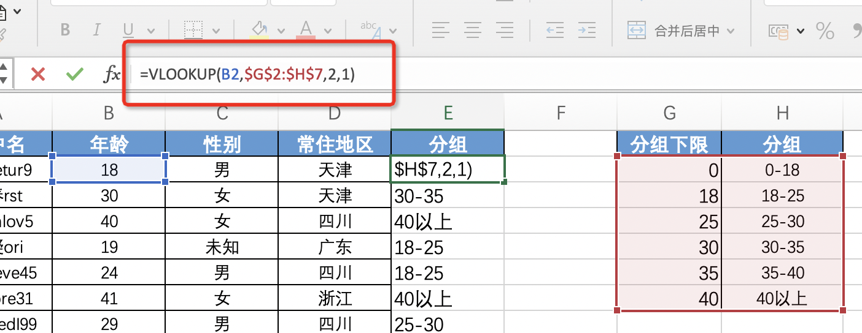
VLOOKUP函数是一种查找函数
语法：
1、要查找的值，也被称为查阅值。
2、查阅值所在的区域。 请记住，查阅值应该始终位于所在区域的第一列，这样 VLOOKUP 才能正常工作。
3、区域中包含返回值的列号。
4、（可选）如果需要返回值的近似匹配，可以指定 TRUE；如果需要返回值的精确匹配，则指定 FALSE。
如果没有指定任何内容，默认值将始终为 TRUE 或近似匹配。

在第一单元格书写vlookup函数，并对分组位置做绝对引用。鼠标选中分组区域，按F4.然后将公式下拉。

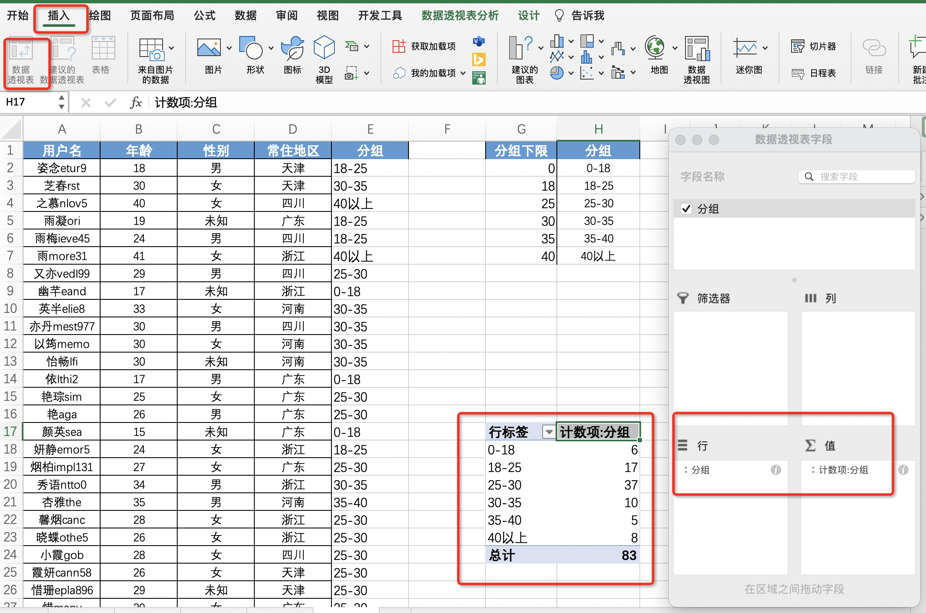

选中分组列，点击插入数据透视表，将分组项分别拖入行选项和值选项。

（1）各分组中所含人数依次为：18岁及以下（ 6）人，18-25岁（17 ）人，25-30岁（ 37）人，30-35岁（10 ）人，35-40岁（5 ）人，40岁以上（ 8）人。
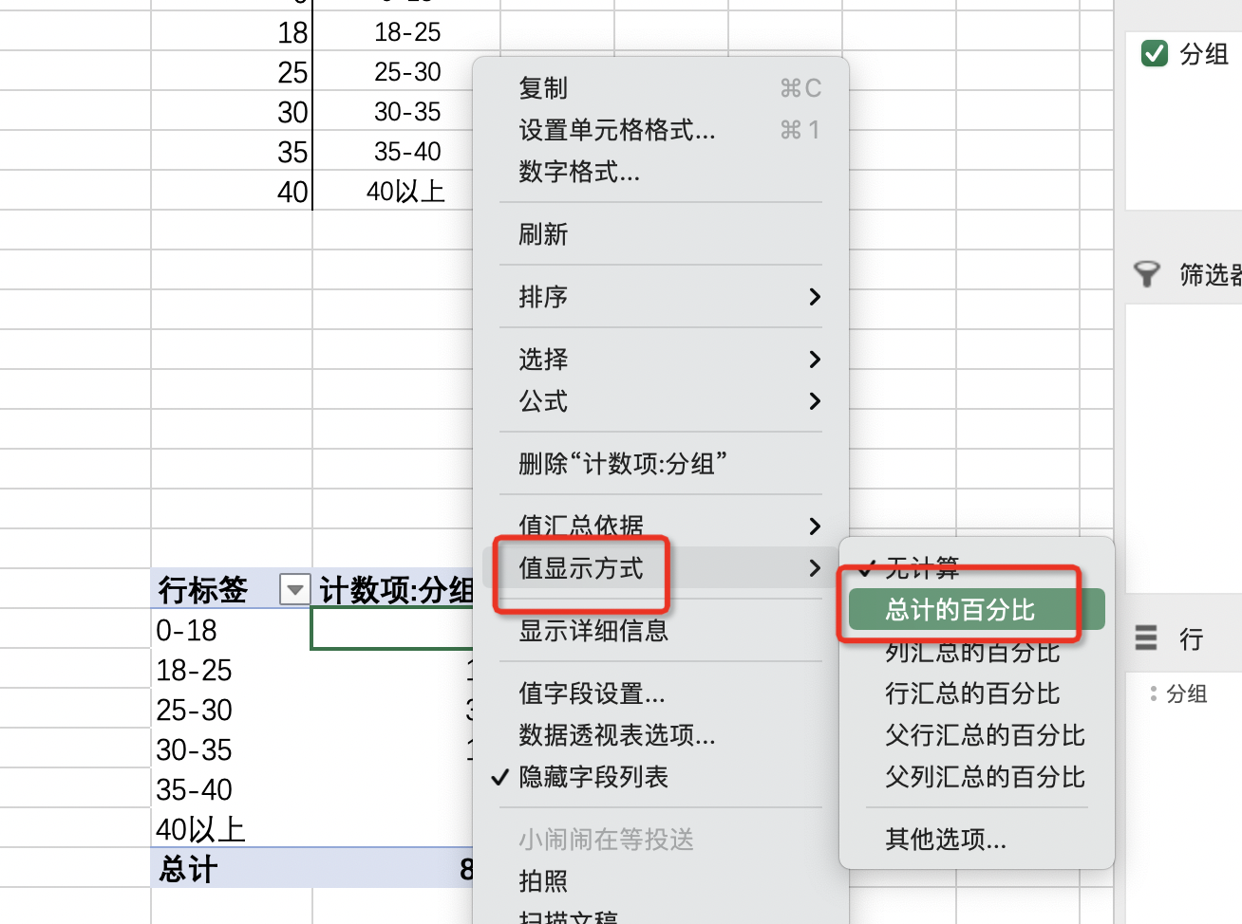

选中分组想的数值点击鼠标右键，选中值显示方式，改为总计的的百分比。

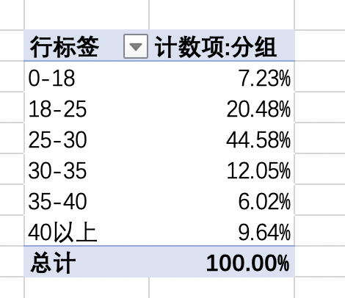
（2）各分组中人数结构占比依次为：18岁及以下人数占比（7.23% ），18-25岁人数占比（20.48% ），25-30岁人数占比（ 44.58%），30-35岁人数占比（12.05% ），35-40岁人数占比（ 6.02%），40岁以上人数占比（ 9.64%）。

